Página1
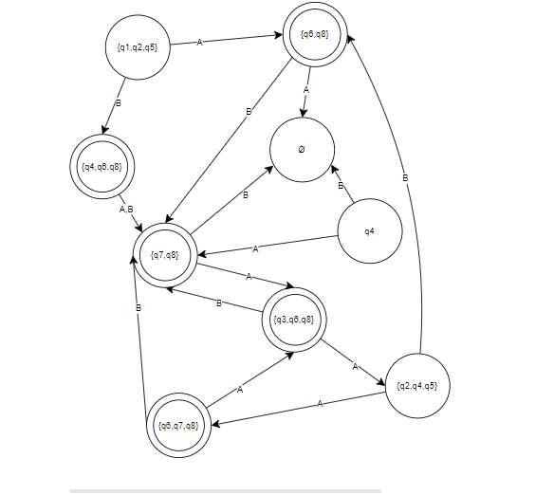
 | A | B
{q1,q2,q5} | {q6,q8} | {q4,q6,q8}
{q3,q6,q8} | {q2,q4,q5} | {q7,q8}
{q7,q8} | {q3,q6,q8} | o
q4 | {q7,q8} | o
{q4,q6,q8} | {q7,q8} | {q7,q8}
{q6,q8} | o | {q7,q8}
{q2,q4,q5} | {q6,q7,q8} | {q6,q8}
{q6,q7,q8} | {q3,q6,q8} | {q7,q8}

https://drive.google.com/file/d/1ij0WANlVCr2eUv2ohnQgsB2oLYZmuUr5/view?usp=sharing

